2021_data
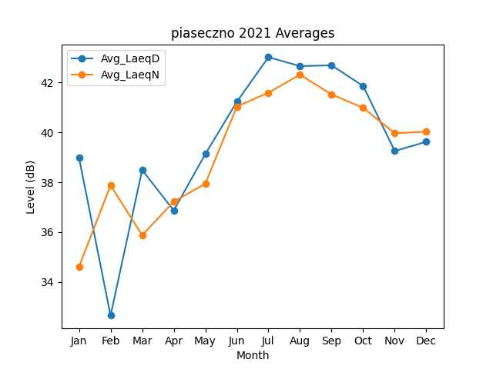
Month | Avg_LaeqD | Avg_LaeqN
1 | 38.986843492 | 34.602793453
2 | 32.651142759 | 37.875817606
3 | 38.492974663 | 35.872877302
4 | 36.866381439 | 37.21941642
5 | 39.128037879 | 37.942233949
6 | 41.228495803 | 41.038393589
7 | 43.017992803 | 41.59359512
8 | 42.661703806 | 42.317251848
9 | 42.691626415 | 41.521293163
10 | 41.859924528 | 40.987124604
11 | 39.253106499 | 39.96501056
12 | 39.624517737 | 40.029311963

